Потери в IGBT+Diode
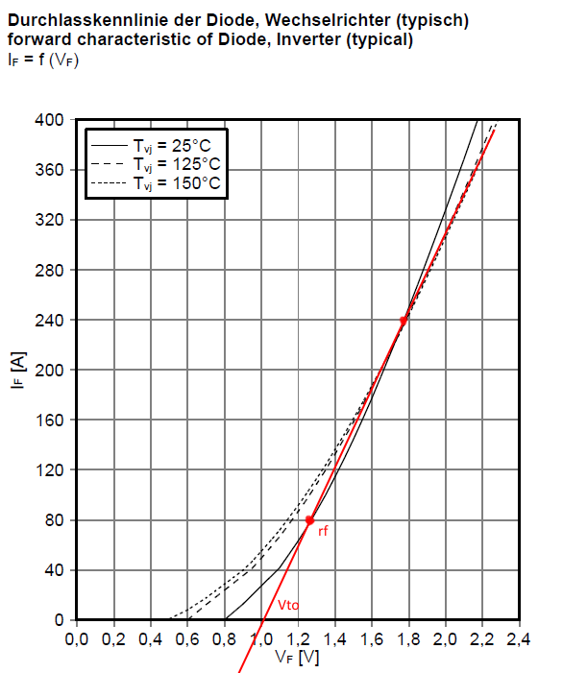
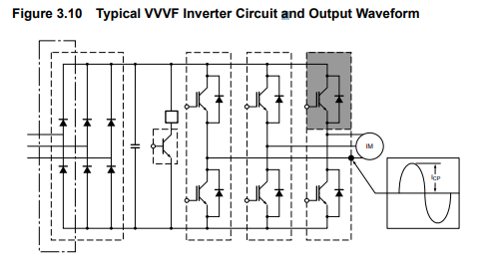
Расчет мощности потерь в инверторе ИТЦЯ.656121.017
Режим максимальной нагрузки
id4650
автор: Тихонов Е.Н.
2018-11-13
ссылка на методику |  | (приблизительный оценочный расчет)
ссылка на статью Колпакова

Исходные данные
инвертор | FS200R12KT4RP "Infenion"

IGBT

P= | 35200 | W | Мощность нагрузки
Pfactor= | 1.1 |  | коэфф. перегрузки
Icp= | 74.715917189 | A | пиковое значение синусоидального выходного тока (rms)
Uce= | 2.05 | V | напряжение насыщения IGBT (из графика в pdf)
Uline= | 320 | V | линейное напряжение сети RMS
Us= | 452.54833996 | V | DC напряжение питания после моста
Qg= | 0.00000165 | Кл | заряд затвора (из pdf)
Rg= | 4.6 | Ом | резистор затвора (внешний + внутренний)
F= | 4000 | Hz | частота ШИМ
Etr_on= | 0.008 | Дж | энергия включения транзистора (из графика в pdf)
Etr_off= | 0.007 | Дж | энергия выключения транзистора (из графика в pdf)
Ets= | 0.015 | Дж | суммарная энергия потерь транзистора на переключение (из графика в pdf)

Diode
Vfm | 1.65 | V | падение на антипараллельном диоде
Vto= | 1 | V | treshold voltage (из графика ВАХ)
rf= | 0.0033333333333 | Ohm | slope resistance (из графика ВАХ): rf=(Vf-Vto)/if
Ifm | 74.715917189 | A | средний ток диода
Erec= | 0.008 | Дж | энергия переключения диода (из графика в pdf)

Other
Dm= | 0.9 |  | глубина модуляции
cosfi= | 0.85 |  | косинус угла между током и напряжением
Kpow= | 1 |  | коэфф. запаса по мощности
N= | 6 |  | кол-во ключей в модуле

Расчеты:

Для приблизительной оценки мощности потерь в режиме синусоидальной модуляции можно восопользоваться рекомендациями фирмы Mitsubishi
ссылка

1. Потери IGBT |  |  |  | 2. Потери в диоде |  |  |  | 3. Суммарные потери на одном ключе (Arm) |  |  | 4. Суммарные потери на инверторе

1.1 Статические потери 1-го ключа |  |  |  | 2.1 Статические потери |  |  |  |  |  |  | Psumm= | 415.41099169 | W

 |  |  |  |  |  |  |  | Pa= | 69.235165282 | W

Pd= | 31.584726299 | W |  | PconD= | 8.3510759252 | W

1.2 Динамические потери |  |  |  | 2.2 Потери за счет восстановления

 |  |  |  | Prr= | 10.191082803 | W

Psw= | 19.108280255 | W |  | 2.3 Суммарные потери на диоде

1.3 Суммарные потери |  |  |  | Pdiode= | 18.542158728 | W

Pdm= | 50.693006554 | W

Графики для определения Vto и rf для обратных диодов

Пример из книги

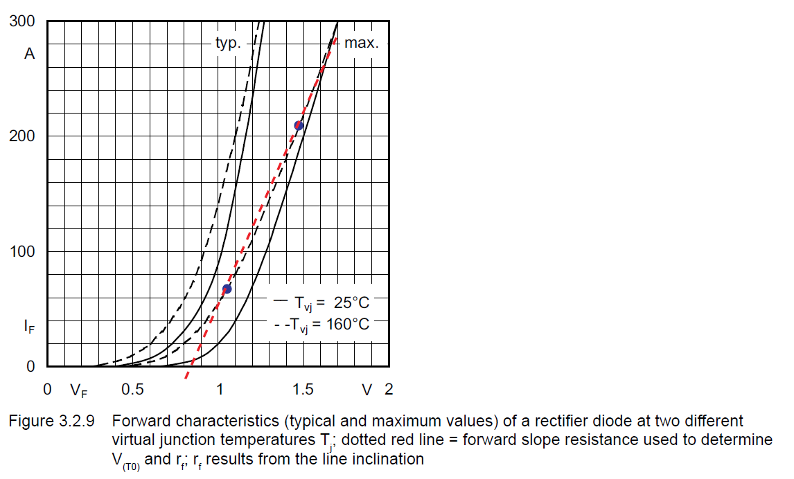

 |  |  |  |  |  |  | Данные из datasheet

Данные из datasheet

Потери в выпрямителе
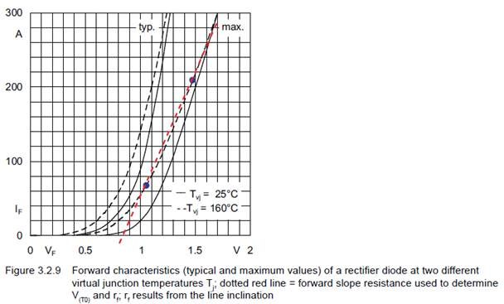
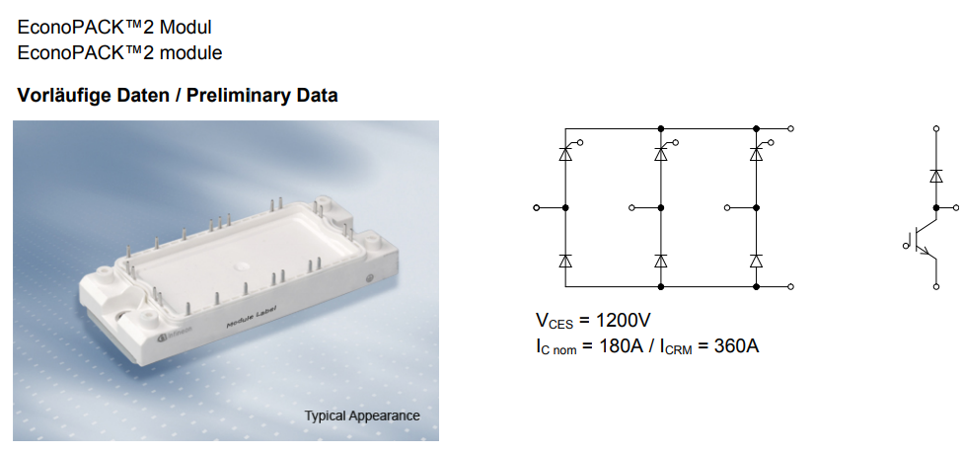
Расчет мощности потерь в выпрямителе
методика от Semikron
Исходные данные
выпрямитель | TDB6HK180N16RR "Infenion"

Other
P= | 35200 | W | Мощность нагрузки
Pfactor= | 1.1 |  | коэфф. перегрузки
Icp= | 74.715917189 | A | пиковое значение синусоидального выходного тока (rms)
Uline= | 320 | V | линейное напряжение сети RMS
Us= | 452.54833996 | V | DC напряжение питания после моста
f= | 50 | Hz | частота сети
n= | 6 |  | 6 диодов/тиристоров

Diode

Vf= | 1.2 | V | падение на диоде
Vto= | 0.415 | V | Thresholdvoltage (Tvj = 150°C )
rt= | 0.00115 | Ohm | Slope resistance
I_fav= | 47.589756171 | A | средний ток через диод
k | 2 |  | коэфф-поправка ВАХ для Vto и rt

thyrystors
условно считаем параметры схожими

Расчет

1. Потери на диодах/тиристорах
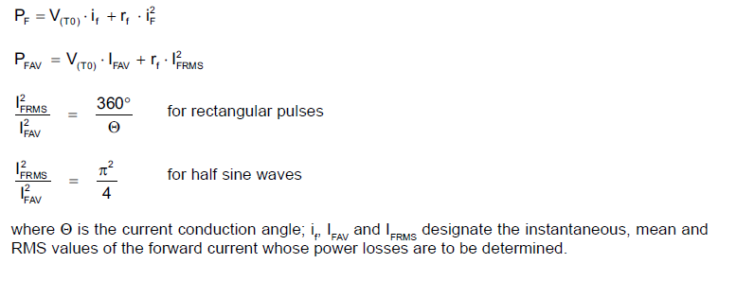
Pf= | 26.169587335 | W | потери на одном диоде
Ptot= | 157.01752401 | W | суммарные потери на выпрямителе

 |  |  |  | Ifav – среднее значение тока через мост
 |  |  |  | Ifrms – среднеквадратичное значение тока через мост

 |  |  |  | Для синуса: Ifrms / Ifav = sqrt(3)

 |  |  |  | Для того, чтобы найти Vto и rf я использовал график ВАХ диодов и делал на нем построения, согласно рисунку ниже и описанию rf.

Тепловой расчет
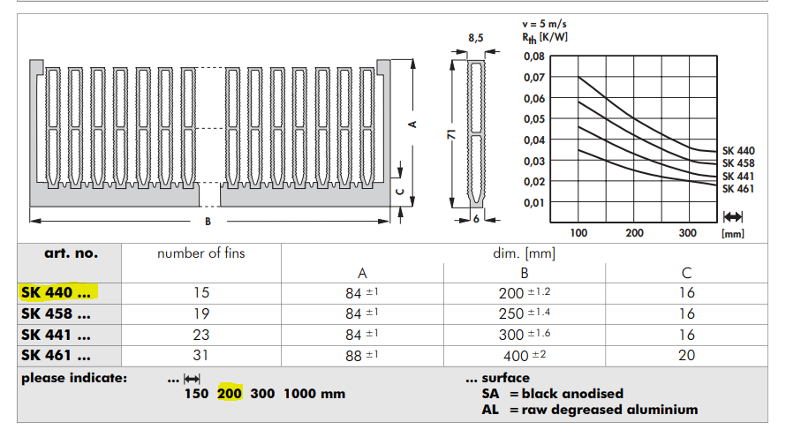
Тепловой расчет по методике Semicron-Semisel

Исходные данные

IGBT

RthJC | 0.15 | K/W | Thermalresistance,junctiontocase
RthCH | 0.085 | K/W | Thermalresistance,casetoheatsink
Tj op= | 150 | °С | максимальная рабочая температура кристалла
ns= | 6 |  | кол-во ключей в модуле
Ptr= | 50.693006554 | W | потери в одном транзисторе

Diode

RthJC | 0.26 | K/W | Thermalresistance,junctiontocase
RthCH | 0.15 | K/W | Thermalresistance,casetoheatsink
Tj op= | 150 | °С | максимальная рабочая температура кристалла
ns= | 6 |  | кол-во диодов в модуле
Pd= | 18.542158728 | W | потери в одном диоде

rectifier

RthJC= | 0.35 | K/W | Thermalresistance,junctiontocase
RthCH= | 0.165 | K/W | Thermalresistance,casetoheatsink
Tj op= | 150 | °С | максимальная рабочая температура кристалла
n= | 6 |  | кол-во диодов в модуле
Prect= | 26.169587335 | W | потери в одном диоде

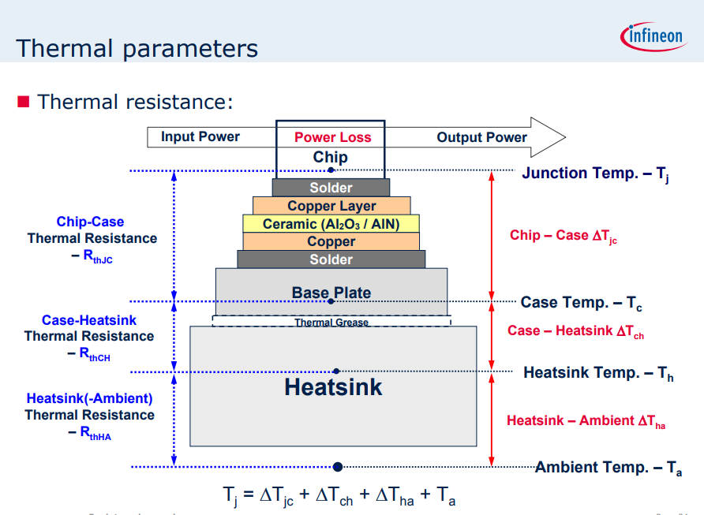

Heatsink

Модель радиатора |  |  | SK 440 200 "Fisher"
Модель вентилятора |  | 3 | SAN ACE 60 9GV0624P1G03 "Sanyo Denki"
Кол-во вент-ов

RthSA= | 0.05 | K/W | тепловое сопротивление радиатор-окруж. Среда
Поток= | 2.37 | м^3/мин | воздушный поток вентилятора (не использ.)

Other

Tamb= | 85 | °С | температура окр. воздуха
Pigbt= | 415.41099169 | W | потери на модуле IGBT
Prect= | 157.01752401 |  | потери на выпрямителе
Ptotal= | 572.4285157 |  | сумма всех потерь

Расчеты

 |  |  |  | +Prect | Temperature of heat sink

Ts= | 113.62142578 | °С

 |  |  |  | +Prect | Temperature of heat case

Tc= | 146.61954661 | °С

 |  |  |  | Temperature of junction

IGBT
Tj= | 154.2234976 | °С | IGBT

Diode
Tj= | 151.44050788 | °С | Diode

Rectifier
Tj= | 155.77890218 | °С | rectifier

 | нормально* (Tj<150)
 | перегрев (Tj>150)

* рекомендуемая температура кристалла <120-125 °C

